用户须知
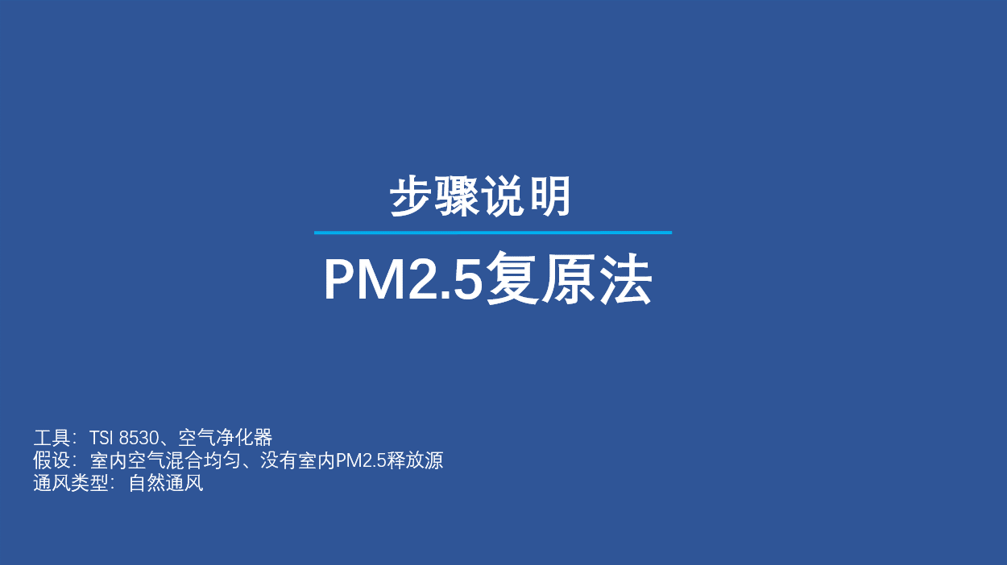
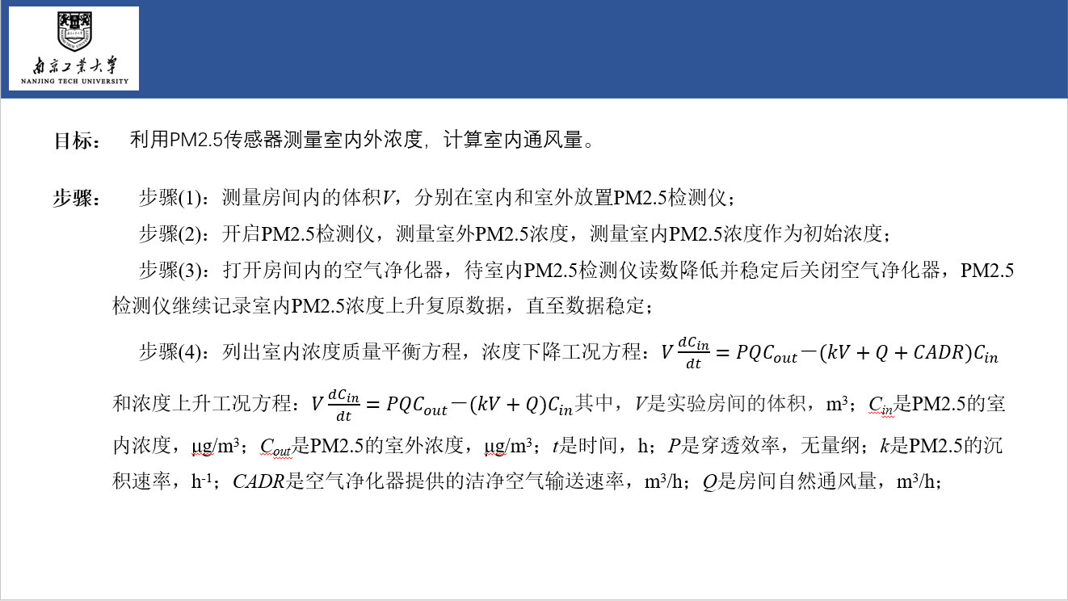
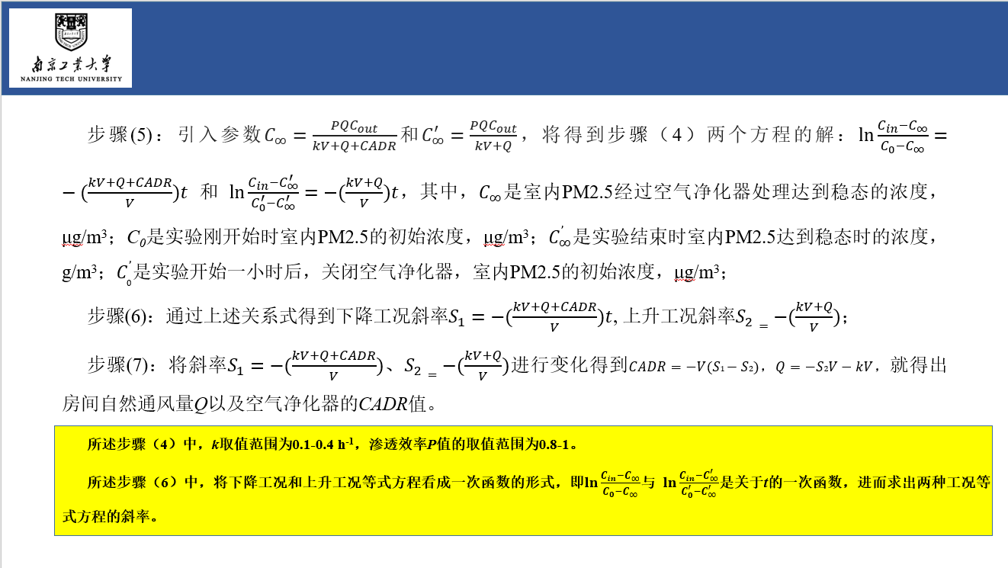

基于PM2.5浓度复原数据的建筑自然通风量测量方法
AUTHORS | 景源琪、孙煜霄、李斐*、周斌
ABOUT | 该工具是“基于PM2.5浓度复原数据的建筑自然通风量测量方法”的指南，请仔细阅读后再使用该工具。

 | 为了方便地进行建筑物自然通风量的测量，该工具提出基于PM2.5浓度复原数据的建筑自然通风量测量方法。通过开启关闭空气净化器控制室内PM2.5升降，利用浓度上升段和下降段的数据，结合质量平衡方程，同时得到建筑房间自然通风量和空气净化器的CADR值。不需要使用额外的示踪气体，操作简单易行，可以用于实际条件下建筑物自然通风量的测量，同时也可以校核空气净化器的CADR值。

DATE | 2022-03-29
VERSION | v1.1
LINK TO FILE

